상품제안서
AP12 양장 수첩 다이어리 48절 | 상품코드: S37776

 |  |  |  |  |  |  | 02-713-8555 | www.synergygift.co.kr
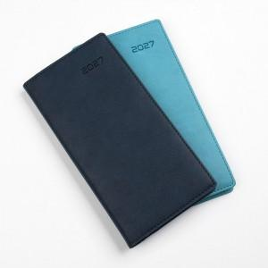 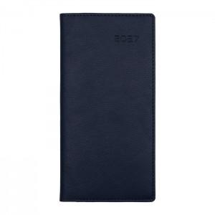 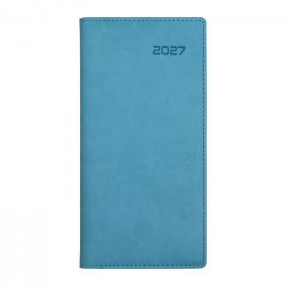

【상세/제작정보】 | <span style="font-size: 14pt;">* 조각 기본 60*20mm (초과 시 추가 비용 발생)</span><br><span style="font-size: 14pt;">* 인쇄비(불박,금박,은박 등), 삽지비 별도 문의</span>

【인쇄/포장옵션】 | 불박, 금박, 은박 / 포장불가능

【공급단가】 | 수량 | 50~ | 100~ | 500~ | 1,000~ | 3,000~
*VAT별도 | 네이비 | 5,300원 | 5,200원 | 4,830원 | 4,750원 | 4,660원
 | 아쿠아민트 | 5,300원 | 5,200원 | 4,830원 | 4,750원 | 4,660원
 | 색상혼합 | 5,300원 | 5,200원 | 4,830원 | 4,750원 | 4,660원

【상품 URL】 | https://www.synergygift.co.kr:443/src/goods_detail.php?gdno=37776

